海外展開事業概要書（EPA・FTA） (記載例)
様式第62号
 |  |  |  |  |  | 令和 年 月 日
株式会社日本政策金融公庫 御中
ゴム印又は代表者の自署
 |  |  |  |  | 住所
 |  |  |  |  | 商号又は名称
 |  |  |  |  | 代表者名

海外展開事業概要書（EPA・FTA）

１．EPA・FTA対象国への進出計画

進出国（都市） |  | タイ（バンコク）

進出する背景・計画内容 |  | 主力取引先からの要請を受け、日アセアンＥＰＡの対象国であるタイへの進出を計画。令和２年４月に同国で海外現地法人を設立するとともに、現地工場を建設し、主力取引先のニーズに対応予定。 上記に伴い、海外現地法人の出資金及び工場建設資金（現地法人へ転貸）が必要になったことから、融資申込みに至ったもの。

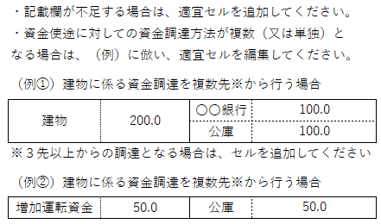

２．資金使途（今回の資金使途に係る内容をすべて記入してください。）

 |  |  |  |  |  |  |  | （単位：百万円）
内容 |  |  |  | 資金調達
海外現地法人への出資金 |  |  | 50.0 | 〇〇銀行 |  |  | 50.0

海外現地法人へ工場建設資金（転貸） |  |  | 100.0 | 公庫 |  |  | 100.0

合計 |  |  | 150.0 | 合計 |  |  | 150.0

３．その他

 | 下記記載事項を確認し、理解しました。

 | 本事業概要書に基づき、公庫から海外展開・事業再編資金（企業活力強化貸付）の融資を受けた場合は、
 | 以下遵守事項を遵守します。
 | （※）本資金は、次の遵守事項を遵守することで、利率が低減される制度です。

 | 【遵守事項】
 | 項番２に記載された資金が、項番１に記載された国における海外展開事業に使用されること。

 |  |  |  |  |  |  |  |  | （8.4）

